合约收益计算器
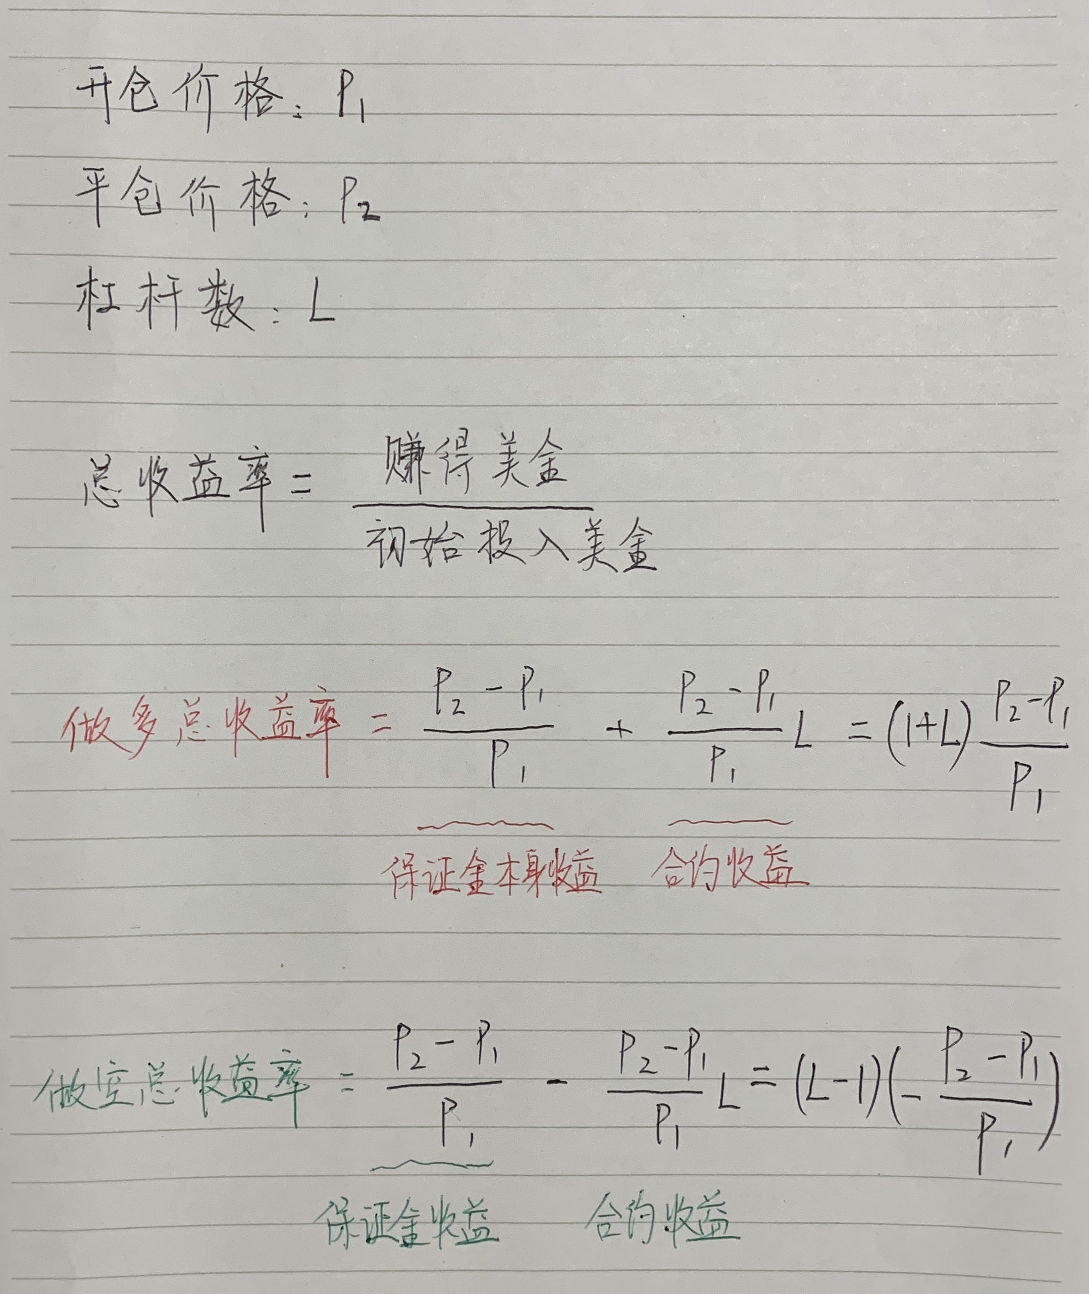
固定参数 |  |  | 计算得出参数 | 计算公式 | 计算结果
合约面值（BTC为100，其它为10） | 10 |  | 合约张数 | (开仓价 * 开仓价 / 合约面值)，对结果向下取整 | 1100
杠杆倍数 | 10 |  | 需要保证金(EOS) | 合约张数 * 合约面值 / 开仓价 / 杠杆倍数 | 100

 |  | 收益 | 做多收益(EOS) | 合约面值* (1 / 开仓价 - 1 / 平仓价) * 合约张数 | -157.89473684
设定参数（本表仅需调整此处） |  |  | 空仓收益(EOS) | 合约面值* (1 / 平仓价 - 1 / 开仓价) * 合约张数 | 157.89473684 | 157.89473684
开仓价(USD) | 11
平仓价(USD) | 9.5 |  | 合约涨跌幅(%) | (平仓价 - 开仓价) / 开仓价 | -13.6364%
开仓量(EOS) | 1000
 |  | EOS数量 | 初始投入EOS数量(EOS) | 需要保证金 | 100
 |  |  | 做多后EOS数量(EOS) | 初始投入EOS数量 + 做多收益 | -57.894736842
 |  |  | 做空后EOS数量(EOS) | 初始投入EOS数量 + 做空收益 | 257.89473684
 |  |  | 做多：EOS数量涨跌幅(%) | (做多后EOS数量 - 初始投入EOS数量) / 初始投入EOS数量 | -157.895%
邢不行《数字货币Python量化投资课程》11.1课程资料
邢不行微信：xingbuxing0807
 |  |  | 做空：EOS数量涨跌幅(%) | (做空后EOS数量 - 初始投入EOS数量) / 初始投入EOS数量 | 157.895%

 |  | 美金数量 | 初始投入美金(USD) | 需要保证金 * 开仓价 | 1100
 |  |  | 做多后美金(USD) | 做多后EOS数量 * 平仓价 | -550
 |  |  | 做空后美金(USD) | 做空后EOS数量 * 平仓价 | 2450
 |  |  | 做多：美金数量涨跌幅(%) | (做多后美金数量 - 初始投入美金数量) / 初始投入美金数量 | -150.000%
 |  |  | 做空：美金数量涨跌幅(%) | (做空后美金数量 - 初始投入美金数量) / 初始投入美金数量 | 122.727%

 |  | 赚取美金数量 | 做多赚取的美金(USD) | 做多收益(EOS) * 平仓价 | -1500
 |  |  | 做空赚取的美金(USD) | 做空收益(EOS) * 平仓价 | 1500
 |  |  |  | 做多赚取的美金 / 初始投入美金 | -136.36%
 |  |  |  | 做空赚取的美金 / 初始投入美金 | 136.36%

